상품제안서
캘러웨이 크롬소프트 3구 볼마커 자석티세트 (3pc) 캘러웨이 골프공 | 상품코드: F26182

 |  |  |  |  |  |  | 02-412-0044 | www.easy1.co.kr
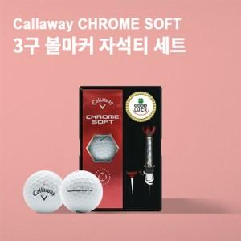

【상세/제작정보】 | 인쇄및 포장 별도 문의

【인쇄/포장옵션】 | 전사 / 포장불가능

【공급단가】 | 수량 | 30~ | 60~ | 100~ | 300~ | 500~
*VAT별도 | 단가 | 20,000원 | 19,680원 | 19,200원 | 18,720원 | 18,400원

【상품 URL】 | https://dev.easy1.co.kr:443/src/goods_detail.php?gdno=26182

